履歴書
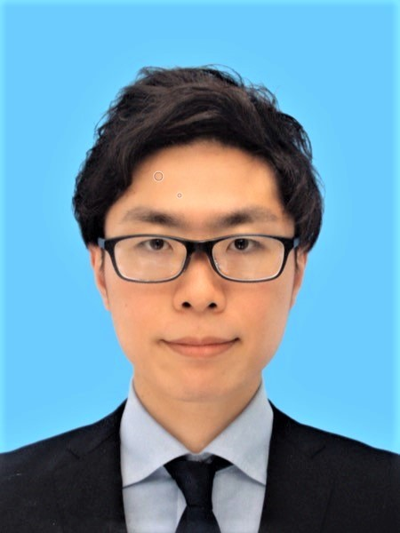
 |  |  |  |  |  |  |  |  |  |  |  |  |  |  | 年 | 月 | 学歴・職歴・賞罰(各別にまとめて書く)
履 歴 書 |  |  |  |  |  |  |  |  |  |  |  |  |  | 写真データの添付位置 1.縦 36～40mm 横 24～30mm 2.本人単身胸から上 |  |  | 賞罰
 |  |  |  | 西暦 |  | 2026 |  | 年 | 1 | 月 | 12 | 日現在
ふりがな | もとむら ゆうや
氏 名 | 本村 優弥

西暦 | 1993 |  | 年 | 6 | 月 | 1 | 日生 満( |  |  | 32 | 歳) | ※男・女

ふりがな | あいちけんなごやしなかむらくめいえきみなみ3-3-24 かこまちろいやるはいつ 502 |  |  |  |  |  |  |  |  |  |  |  | (自宅電話)
現住所 | 〒 | 450-0003 |  |  |  |  |  |  |  |  |  |  |  |  | 年 | 月 | 免許・資格
愛知県名古屋市中村区名駅南3-3-24 水主町ロイヤルハイツ 502 |  |  |  |  |  |  |  |  |  |  |  |  | (携帯電話) |  | 2013 | 5 | 普通自動車免許（AT限定） 取得
E-mail | moto.workers@gmail.com |  |  |  |  |  |  |  |  |  |  |  | 090-8335-3854 |  | 2012 | 2 | 日本商工会議所簿記検定試験 ２級 合格
ふりがな |  |  |  |  |  |  |  |  |  |  |  |  | (連絡先電話)
連絡先 | 〒 |  |  |  | (現住所以外に連絡を希望する場合のみ記入) |  |  |  |  |  |  |  |  |  |  |  | 以上

 |  |  |  |  |  |  |  |  |  |  |  |  |  |  | その他特記すべき事項

年 | 月 | 学歴・職歴・賞罰(各別にまとめて書く)
 |  | 学歴（高等学校以降）
2012 | 3 | 愛知県立半田高等学校 卒業 |  |  |  |  |  |  |  |  |  |  |  |  | 通勤時間 |  |  |  |  |  | 最寄り駅
2012 | 4 | 南山大学経営学部経営学科 入学 |  |  |  |  |  |  |  |  |  |  |  |  | 約 |  |  | 時間 | 20 | 分 | JR東海道本 |  | 線 | 名古屋 |  | 駅
2016 | 3 | 南山大学経営学部経営学科 卒業
 |  |  |  |  |  |  |  |  |  |  |  |  |  |  | 志望動機
 |  |  |  |  |  |  |  |  |  |  |  |  |  |  | 貴社の先進的な環境で、自身の経理実務とITスキルを活かし、グループ経営に貢献したいと考え志望いたしました。 現職では決算実務に加え、VBA等を活用して業務の自動化や標準化を推進しておりますが、セキュリティの観点から最新技術の活用には制限がございます。 一方で、個人では生成AIを用いてアプリを開発・公開するなど実装力を磨き続けております。 技術活用に積極的な貴社でこそ、私の実務経験とITスキルを統合し、経費精算システムの管理や子会社管理における業務プロセスの高度化（省力化・簡素化）に貢献したいと考えております。

 |  | 職歴
2017 | 4 | 愛知県東浦町役場 入庁
2022 | 3 | 愛知県東浦町役場 退庁
2022 | 4 | 株式会社アバンセコーポレーション 入社 経理課 配属
2024 | 1 | 同社 経理課 主任に昇進 |  |  |  |  |  |  |  |  |  |  |  |  | 本人希望記入欄(特に給料・職種・勤務時間・勤務地・その他について希望などがあれば記入)
 |  |  |  |  |  |  |  |  |  |  |  |  |  |  | 最初は応募時のポジションで業務に貢献したり、経験を積んでいければよいと考えています。
 |  | 以上

記入注意 | 1. データ入力、または鉛筆以外の青又は黒の筆記用具で記入 |  |  |  |  |  |  |  |  |  |  |  |  |  |  |  |  |  |  |  |  | 受理日 | 年 |  | 月 | 日
 | 2. 数字はアラビア文字で、文字は崩さず正確に書く

